Hoja1
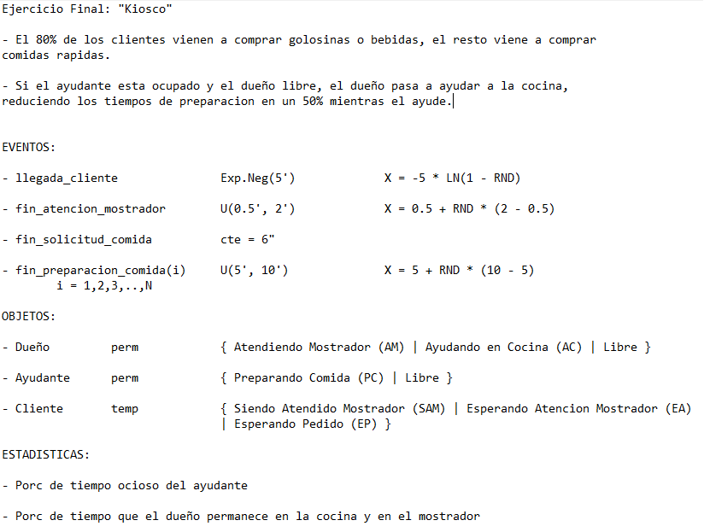
 |  |  |  |  |  |  |  |  |  |  | 0.31451092152
 |  |  |  |  |  |  |  |  |  |  |  |  |  |  |  | fin_preparacion_comida(i) |  |  |  |  |  |  |  |  |  |  |  |  |  |  |  |  |  |  |  |  | Cliente
 |  |  |  |  |  |  | llegada_cliente |  |  |  |  | fin_atencion_mostrador |  |  | fin_solicitud_comida | RND | Tiempo Preparacion | 1 |  | 2 |  | 3 |  | 4 |  | N |  | Dueño |  |  |  | Ayudante |  | Estadisticas |  |  | 1 | 2 | 3 | 4 | 5
 |  |  |  |  | Evento | Reloj | RND | Tiempo Entre Llegadas | Proxima llegada | RND | Destino | RND | Tiempo Atencion | Fin Atencion Mostrador | Fin Atencion Solicitud Comida |  |  | Tiempo Restante | Fin Preparacion | Tiempo Restante | Fin Preparacion | Tiempo Restante | Fin Preparacion | Tiempo Restante | Fin Preparacion | Tiempo Restante | Fin Preparacion | Estado | Cola | Inicio Cocina | Inicio Mostrador | Estado | Inicio Tiempo Ocioso | AC Tiempo Ocioso Ayudante | AC Tiempo Cocina | AC Tiempo Mostrador | Estado | Estado | Estado | Estado | Estado
 |  |  |  |  | Inicializacion | 0 | 0.32 | 1.93 | 1.93 |  |  |  |  |  |  |  |  |  |  |  |  |  |  |  |  |  |  | Libre | 0 |  | 0 | Libre | 0 | 0 | 0 | 0
 |  |  |  |  | llegada_cliente (Cli_1) | 1.93 | 0.77 | 7.35 | 9.28 | 0.37 | Golosinas o Bebidas | 0.40 | 1.10 | 3.03 |  |  |  |  |  |  |  |  |  |  |  |  |  | AM | 0 |  | 0 | Libre | 0 | 0 | 0 | 0 | SAM
 |  |  |  |  | fin_atencion_mostrador_1 | 3.03 |  |  | 9.28 |  |  |  |  |  |  |  |  |  |  |  |  |  |  |  |  |  |  | Libre | 0 |  | 0 | Libre | 0 | 0 | 0 | 0
 |  |  |  |  | llegada_cliente (Cli_2) | 9.28 | 0.48 | 3.27 | 12.55 | 0.87 | Comida Rapida |  |  |  | 9.38 |  |  |  |  |  |  |  |  |  |  |  |  | AM | 0 |  | 0 | Libre | 0 | 0 | 0 | 0 |  | SAM
 |  |  |  |  | fin_solicitud_comida (Cli_2) | 9.38 |  |  | 12.55 |  |  |  |  |  |  | 0.99 | 9.95 |  | 9.67 |  |  |  |  |  |  |  |  | AC | 0 | 9.38 |  | PC |  | 9.38 | 0 | 9.38 |  | EP (1)
 |  |  |  |  | fin_preparacion_comida(1) | 9.67 |  |  | 12.55 |  |  |  |  |  |  |  |  |  |  |  |  |  |  |  |  |  |  | Libre | 0 |  | 9.67 | Libre | 9.67 | 9.38 | 0.29 | 9.38
 |  |  |  |  | llegada_cliente (Cli_3) | 12.55 | 0.22 | 1.24 | 13.79 | 0.08 | Golosinas o Bebidas | 0.62 | 1.43 | 13.98 |  |  |  |  |  |  |  |  |  |  |  |  |  | AM | 0 |  | 9.67 | Libre | 9.67 | 9.38 | 0.29 | 9.38 |  |  | SAM
 |  |  |  |  | llegada_cliente (Cli_4) | 13.79 | 0.24 | 1.37 | 15.16 |  |  |  |  | 13.98 |  |  |  |  |  |  |  |  |  |  |  |  |  | AM | 1 |  | 9.67 | Libre | 9.67 | 9.38 | 0.29 | 9.38 |  |  | SAM | EAM
 |  |  |  |  | fin_atencion_mostrador_3 | 13.98 |  |  | 15.16 | 0.89 | Comida Rapida |  |  |  | 14.08 |  |  |  |  |  |  |  |  |  |  |  |  | AM | 0 |  | 9.67 | Libre | 9.67 | 9.38 | 0.29 | 9.38 |  |  |  | SAM
 |  |  |  |  | fin_solicitud_comida | 14.08 |  |  | 15.16 |  |  |  |  |  |  | 0.55 | 3.88 | 3.87 | 17.96 |  |  |  |  |  |  |  |  | AC | 0 | 14.08 |  | PC |  | 13.79 | 0.29 | 13.79 |  |  |  | EP(1)
 |  |  |  |  | llegada_cliente (Cli_5) | 15.16 | 0.57 | 4.22 | 19.38 | 0.13 | Golosinas o Bebidas | 0.65 | 1.48 | 16.64 |  |  |  | 5.59 | 20.75 |  |  |  |  |  |  |  |  | AM | 0 |  | 15.16 | PC |  | 13.79 | 1.37 | 13.79 |  |  |  | EP(1) | SAM
 |  |  |  |  | fin_atencion_mostrador_5 | 16.64 |  |  | 19.38 |  |  |  |  |  |  |  |  | 2.05 | 18.70 |  |  |  |  |  |  |  |  | AC | 0 | 16.64 |  | PC |  | 13.79 | 1.37 | 15.27 |  |  |  | EP(1)
 |  |  |  |  | fin_preparacion_comida(1) | 18.7 |  |  | 19.38 |  |  |  |  |  |  |  |  |  |  |  |  |  |  |  |  |  |  | Libre | 0 |  | 18.7 | Libre | 18.7 | 13.79 | 3.43 | 15.27

Dist Prob Destino Cliente |  |  |  |  |  |  |  |  |  |  |  |  |  |  |  |  |  |  |  |  |  |  |  |  |  |  | Porc Tiempo Ocioso Ayudante |  |  | 73.74%
Destino | Pr() | Pr AC | RND MIN | RND MAX |  |  |  |  |  |  |  |  |  |  |  |  |  |  |  |  |  |  |  |  |  |  | Porc Tiempo Cocina Dueño |  |  | 18.34%
Golosinas o Bebidas | 0.8 | 0.8 | 0 | 0.79 |  |  |  |  |  |  |  |  |  |  |  |  |  |  |  |  |  |  |  |  |  |  | Porc Tiempo Mostrador Dueño |  |  | 81.66%
Comida Rapida | 0.2 | 1 | 0.8 | 0.99 |  |  |  |  |  |  |  |  |  |  |  |  |  |  |  |  |  |  |  |  |  |  |  |  | Total | 100.00%

